Tổng quan Bug
BUG LOG – TỔNG QUAN

Bug Status Overview
KPI | Giá trị |  | Severity (Open) | Số lượng
Tổng bug ghi nhận | 14 |  | Blocker | 0
Bug đang mở | 6 |  | Major | 0
Bug đã đóng | 8 |  | Minor | 3
Tỷ lệ đóng | 57% |  | Cosmetic | 3

Bug ID | Test Case | Module | Bug Summary | Severity | Reporter | Evidence
BUG-007 | TC_UC04.2_05 | Work Order | Trang Work Order còn lẫn tiếng Anh và viết tắt chưa thuần Việt | Cosmetic | Thanh Thảo | 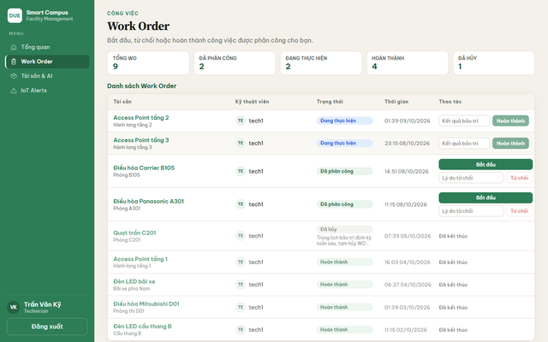
BUG-008 | TC_UC05.1_02 | IoT Alerts | IoT Alerts hiển thị raw metric và mức độ bằng tiếng Anh | Cosmetic | Trầm | 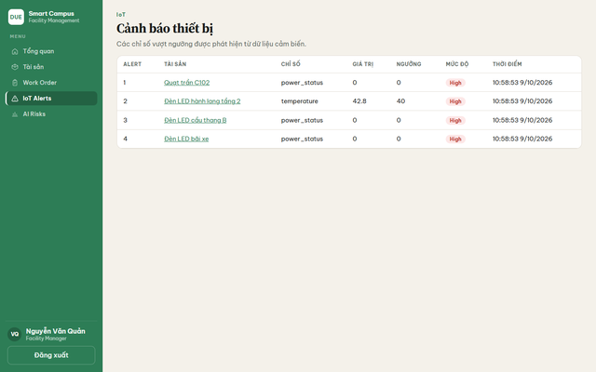
BUG-010 | TC_UC05.2_03 | IoT Mapping | IoT Mapping thiếu thao tác gỡ liên kết hoặc sửa Device ID | Minor | Trầm | 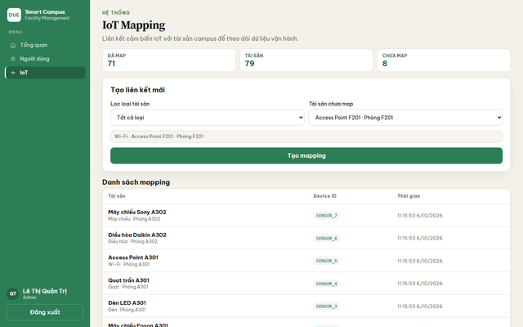
BUG-011 | TC_UC06.1_03 | AI Risks | AI Risks chưa Việt hóa các mức rủi ro High / Medium | Cosmetic | Thịnh | 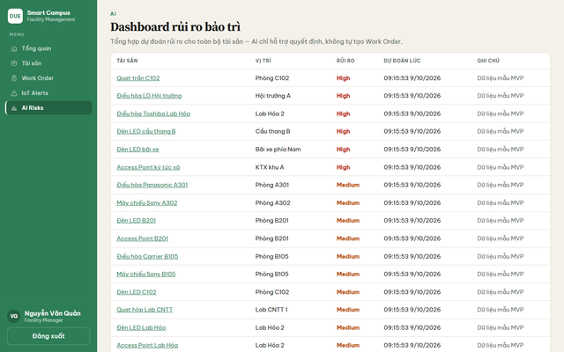
BUG-013 | TC_UC07.2_03 | Phân quyền | Facility Manager vẫn mở được trang Người dùng bằng URL trực tiếp | Minor | Thịnh | 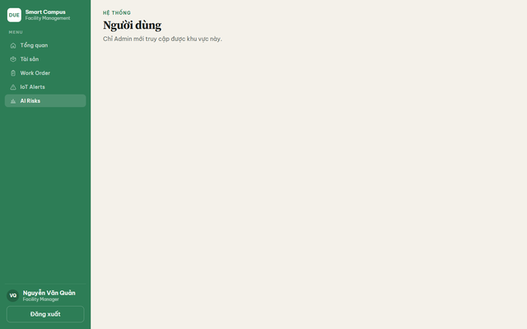
BUG-014 | TC_UC07.2_04 | Phân quyền | Requester vẫn mở được trang AI Risks bằng URL trực tiếp và thấy lỗi thô | Minor | Thịnh | 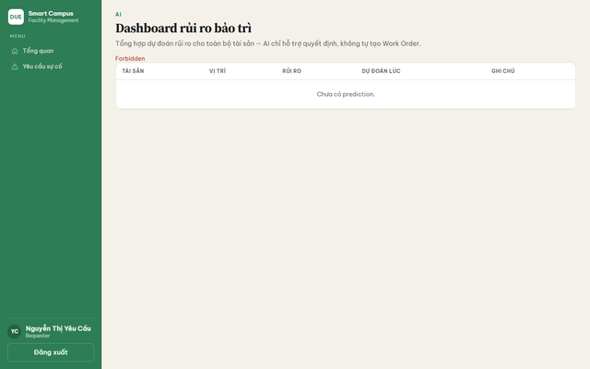

Bug Log
BUG LOG – SMART MAINTENANCE & FACILITY MANAGEMENT
Nguồn: Nhom10_Test case.xlsx | Chỉ ghi nhận các test case từng Failed ít nhất một lần

Bug ID | Test Case ID | Module | Bug Summary | Steps to Reproduce | Expected Result | Actual Result | Evidence | Reporter / Tester | Detected Date | Initial Result | Retest Date | Retest Result | Status | Severity | Fix Owner | Resolution / Regression Notes
BUG-001 | TC_UC01.1_02 | Đăng nhập | Lỗi ban đầu khi: Đăng nhập thất bại khi nhập sai mật khẩu | 1. Mở trang Đăng nhập 2. Nhập tên đăng nhập manager 3. Nhập mật khẩu sai 4. Nhấn "Đăng nhập" | Hệ thống không cho vào app. Hiện thông báo lỗi rõ. Vẫn ở trang Đăng nhập, các ô nhập còn đó để sửa lại. | Hiện dòng đỏ «Invalid username or password.». Không vào được bên trong. Vẫn ở màn Đăng nhập. | 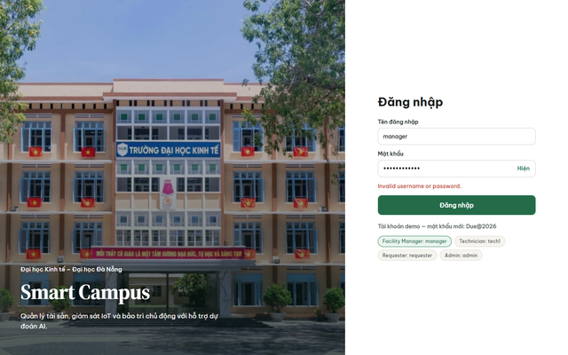 | Trinh | 02/09/2026 | Failed | 05/09/2026 | Pass | Closed | Chưa phân loại | Chưa gán | Đã retest ngày 05/09/2026 và kết quả Pass. File test case không lưu riêng mô tả trạng thái lỗi ban đầu sau khi đã sửa.
BUG-002 | TC_UC01.2_01 | Đăng xuất | Lỗi ban đầu khi: Đăng xuất từ nút dưới menu thì về lại trang Đăng nhập | 1. Đăng nhập bằng tài khoản Facility Manager (manager) 2. Nhấn "Đăng xuất" | Hệ thống đưa về trang Đăng nhập. Hai ô nhập trống. Không còn menu bên trái của app. | Về đúng form Đăng nhập Smart Campus, các ô trống, có pill demo. | 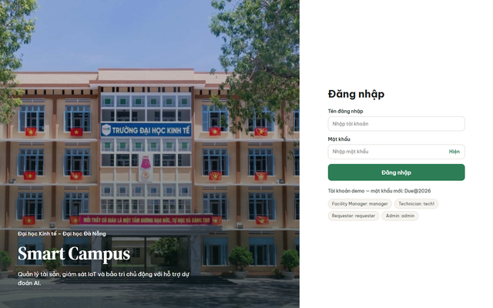 | Trinh | 08/09/2026 | Failed | 12/09/2026 | Pass | Closed | Chưa phân loại | Chưa gán | Đã retest ngày 12/09/2026 và kết quả Pass. File test case không lưu riêng mô tả trạng thái lỗi ban đầu sau khi đã sửa.
BUG-003 | TC_UC02.1_04 | Tài sản | Lỗi ban đầu khi: Thêm tài sản mới với tên, loại, vị trí, trạng thái hợp lệ | 1. Đăng nhập bằng tài khoản Facility Manager (manager) 2. Chọn menu "Tài sản" 3. Nhấn "Thêm tài sản mới" 4. Nhập tên thiết bị hợp lệ 5. Chọn loại Điều hòa 6. Nhập vị trí hợp lệ 7. Chọn trạng thái Hoạt động 8. Nhấn "Lưu tài sản" | Form đóng hoặc reset. Danh sách xuất hiện «Điều hòa test TC A305», vị trí Phòng A305, trạng thái Hoạt động. | Tài sản mới xuất hiện trên list: Điều hòa test TC A305 · Phòng A305 · Hoạt động. | 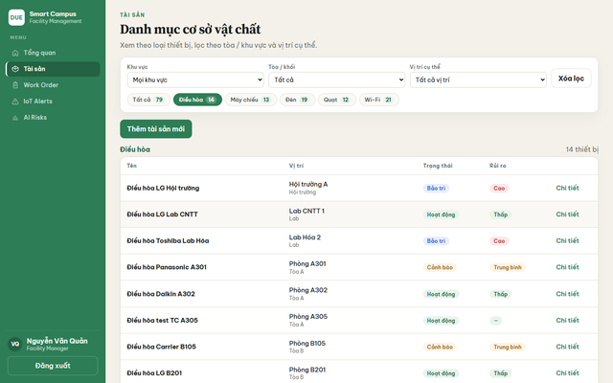 | Trinh | 12/09/2026 | Failed | 16/09/2026 | Pass | Closed | Chưa phân loại | Chưa gán | Đã retest ngày 16/09/2026 và kết quả Pass. File test case không lưu riêng mô tả trạng thái lỗi ban đầu sau khi đã sửa.
BUG-004 | TC_UC03.1_03 | Yêu cầu sự cố | Lỗi ban đầu khi: Gửi yêu cầu sự cố khi đã chọn thiết bị và nhập mô tả | 1. Đăng nhập bằng tài khoản Requester (requester) 2. Chọn menu "Yêu cầu sự cố" 3. Chọn vị trí 4. Chọn thiết bị 5. Nhập mô tả sự cố hợp lệ 6. Nhấn "Gửi yêu cầu" | Yêu cầu được lưu. Xuất hiện đầu/gần đầu bảng. Trạng thái Chờ phân công. Ô mô tả được xóa để gửi yêu cầu tiếp. | YC mới xuất hiện trên bảng, trạng thái Chờ phân công. Form mô tả reset về 0/500. | 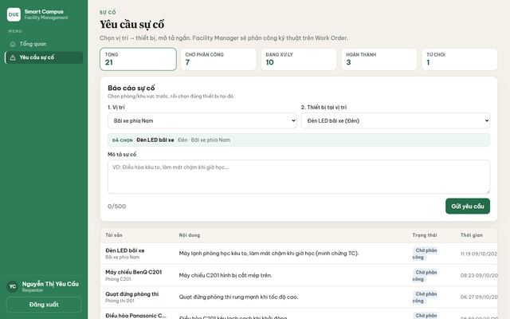 | Trinh | 19/09/2026 | Failed | 22/09/2026 | Pass | Closed | Chưa phân loại | Chưa gán | Đã retest ngày 22/09/2026 và kết quả Pass. File test case không lưu riêng mô tả trạng thái lỗi ban đầu sau khi đã sửa.
BUG-005 | TC_UC04.1_02 | Work Order | Lỗi ban đầu khi: Phân công một yêu cầu đang chờ cho kỹ thuật viên | 1. Đăng nhập bằng tài khoản Facility Manager (manager) 2. Chọn menu "Work Order" 3. Chọn một yêu cầu chờ phân công 4. Chọn kỹ thuật viên 5. Nhấn "Phân công" | Tạo Work Order mới. Yêu cầu biến khỏi hàng đợi. WO hiện Đã phân công, đúng kỹ thuật viên. | Sau khi nhấn Phân công, tổng WO tăng và YC vừa chọn không còn ở đầu hàng đợi. | 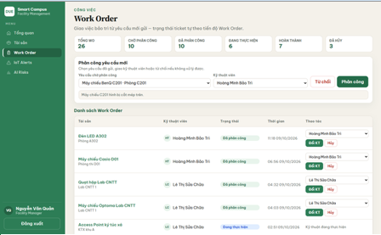 | Trinh | 24/09/2026 | Failed | 28/09/2026 | Pass | Closed | Chưa phân loại | Chưa gán | Đã retest ngày 28/09/2026 và kết quả Pass. File test case không lưu riêng mô tả trạng thái lỗi ban đầu sau khi đã sửa.
BUG-006 | TC_UC04.2_02 | Work Order | Lỗi ban đầu khi: Technician nhấn Bắt đầu để nhận việc | 1. Đăng nhập bằng tài khoản Technician (tech1) 2. Chọn menu "Work Order" 3. Chọn một Work Order đang Đã phân công 4. Nhấn "Bắt đầu" | Trạng thái đổi thành Đang thực hiện. Nút Bắt đầu biến mất. Hiện ô Kết quả bảo trì và nút Hoàn thành. | WO chuyển Đang thực hiện, xuất hiện ô kết quả + nút Hoàn thành. | 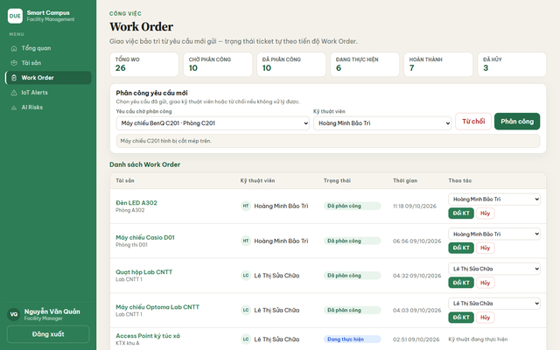 | Trinh | 26/09/2026 | Failed | 29/09/2026 | Pass | Closed | Chưa phân loại | Chưa gán | Đã retest ngày 29/09/2026 và kết quả Pass. File test case không lưu riêng mô tả trạng thái lỗi ban đầu sau khi đã sửa.
BUG-007 | TC_UC04.2_05 | Work Order | Trang Work Order còn lẫn tiếng Anh và viết tắt chưa thuần Việt | 1. Đăng nhập bằng tài khoản Facility Manager (manager) 2. Chọn menu "Work Order" 3. Kiểm tra tiêu đề trang, menu và pill trạng thái | Mọi nhãn người dùng nhìn thấy đều tiếng Việt (ví dụ: Phiếu công việc, Đã phân công, Đổi kỹ thuật viên). | Pill trạng thái đã Việt (Đã phân công, Đang thực hiện) nhưng tiêu đề trang và menu vẫn «Work Order», nút vẫn «Đổi KT». | 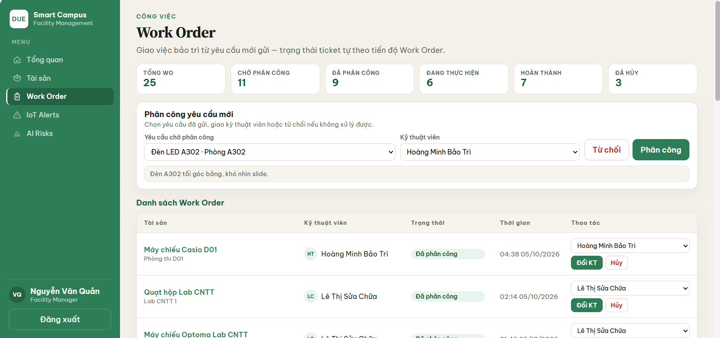 | Thanh Thảo | 01/10/2026 | Failed | 06/10/2026 | Failed | Open | Cosmetic | Chưa gán | Retest vẫn Failed; lỗi còn mở tại thời điểm 09/10/2026.
BUG-008 | TC_UC05.1_02 | IoT Alerts | IoT Alerts hiển thị raw metric và mức độ bằng tiếng Anh | 1. Đăng nhập bằng tài khoản Facility Manager (manager) 2. Chọn menu "IoT Alerts" 3. Kiểm tra cột Chỉ số và Mức độ | CHỈ SỐ là nhãn tiếng Việt (Trạng thái nguồn, Nhiệt độ…). MỨC ĐỘ là Cao / Trung bình / Thấp. | Vẫn còn raw `power_status`, `temperature`; pill mức độ vẫn `High`. |  | Trầm | 02/10/2026 | Failed | 07/10/2026 | Failed | Open | Cosmetic | Chưa gán | Retest vẫn Failed; lỗi còn mở tại thời điểm 09/10/2026.
BUG-009 | TC_UC05.2_01 | IoT Mapping | Lỗi ban đầu khi: Trang IoT Mapping chỉ cho chọn tài sản chưa gắn cảm biến | 1. Đăng nhập bằng tài khoản Admin (admin) 2. Chọn menu "IoT" 3. Mở danh sách "Tài sản chưa map" | Dropdown không chứa tài sản đã map. Số Chưa map > 0 trên môi trường demo. Không có ô để tự gõ Device ID. | 8 tài sản chưa map; dropdown chỉ máy chưa gắn; không có ô nhập Device ID. |  | Trầm | 03/10/2026 | Failed | 05/10/2026 | Pass | Closed | Chưa phân loại | Chưa gán | Đã retest ngày 05/10/2026 và kết quả Pass. File test case không lưu riêng mô tả trạng thái lỗi ban đầu sau khi đã sửa.
BUG-010 | TC_UC05.2_03 | IoT Mapping | IoT Mapping thiếu thao tác gỡ liên kết hoặc sửa Device ID | 1. Đăng nhập bằng tài khoản Admin (admin) 2. Chọn menu "IoT" 3. Xem cột thao tác trên danh sách mapping | Mỗi dòng mapping có thao tác gỡ liên kết. Có chỗ sửa Device ID (hoặc xóa rồi tạo lại rõ ràng). | Bảng chỉ 3 cột Tài sản / Device ID / Thời gian — không có nút gỡ hay sửa. |  | Trầm | 04/10/2026 | Failed | 08/10/2026 | Failed | Open | Minor | Chưa gán | Retest vẫn Failed; lỗi còn mở tại thời điểm 09/10/2026.
BUG-011 | TC_UC06.1_03 | AI Risks | AI Risks chưa Việt hóa các mức rủi ro High / Medium | 1. Đăng nhập bằng tài khoản Facility Manager (manager) 2. Chọn menu "AI Risks" 3. Kiểm tra cột Rủi ro | Cột rủi ro tiếng Việt: Cao (đỏ), Trung bình (cam), Thấp (xanh/xám). | Cột vẫn High (đỏ) và Medium (cam). |  | Thịnh | 05/10/2026 | Failed | 09/10/2026 | Failed | Open | Cosmetic | Chưa gán | Retest vẫn Failed; lỗi còn mở tại thời điểm 09/10/2026.
BUG-012 | TC_UC07.1_02 | Người dùng | Lỗi ban đầu khi: Không đổi được vai trò Admin và Người yêu cầu; chỉ đổi được Kỹ thuật viên ↔ Facility Manager | 1. Đăng nhập bằng tài khoản Admin (admin) 2. Chọn menu "Người dùng" 3. Kiểm tra cột Vai trò của Admin, Requester, Technician và Facility Manager | Admin và Requester không có combo đổi role. Technician và Facility Manager có dropdown luân chuyển. | admin / requester hiện chữ cố định. tech và manager có select đổi role. | 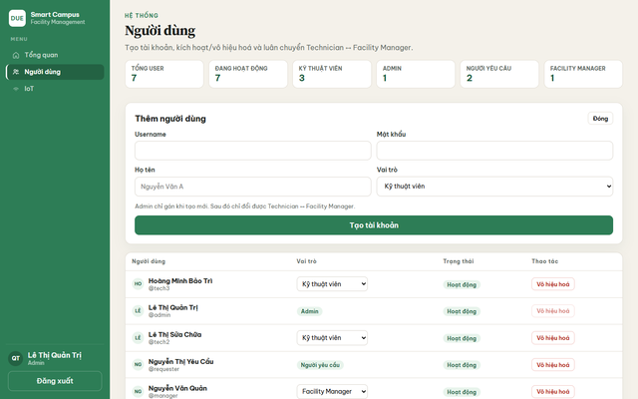 | Trinh | 06/10/2026 | Failed | 08/10/2026 | Pass | Closed | Chưa phân loại | Chưa gán | Đã retest ngày 08/10/2026 và kết quả Pass. File test case không lưu riêng mô tả trạng thái lỗi ban đầu sau khi đã sửa.
BUG-013 | TC_UC07.2_03 | Phân quyền | Facility Manager vẫn mở được trang Người dùng bằng URL trực tiếp | 1. Đăng nhập bằng tài khoản Facility Manager (manager) 2. Trên thanh địa chỉ trình duyệt nhập http://localhost:5173/admin/users 3. Nhấn Enter | Người không phải Admin không xem được trang quản trị. Hệ thống đưa về trang được phép (Tổng quan), không để lại giao diện Người dùng. | Vẫn vào được trang «Người dùng», chỉ hiện câu «Chỉ Admin mới được khu vực này.» — chưa redirect. |  | Thịnh | 08/10/2026 | Failed | 09/10/2026 | Failed | Open | Minor | Chưa gán | Retest vẫn Failed; lỗi còn mở tại thời điểm 09/10/2026.
BUG-014 | TC_UC07.2_04 | Phân quyền | Requester vẫn mở được trang AI Risks bằng URL trực tiếp và thấy lỗi thô | 1. Đăng nhập bằng tài khoản Requester (requester) 2. Trên thanh địa chỉ trình duyệt nhập http://localhost:5173/predictions 3. Nhấn Enter | Requester không xem dashboard AI. Nên được đưa về trang được phép, hoặc trang trống có hướng dẫn tiếng Việt — không hiện lỗi thô tiếng Anh. | Vẫn vào Dashboard rủi ro bảo trì; hiện chữ đỏ «Forbidden» và «Chưa có prediction.» |  | Thịnh | 09/10/2026 | Failed | 09/10/2026 | Failed | Open | Minor | Chưa gán | Retest vẫn Failed; lỗi còn mở tại thời điểm 09/10/2026.

